상품제안서
더프트앤도프트 바디케어3종세트 | 상품코드: S28759

 |  |  |  |  |  |  | 02-713-8555 | www.synergygift.co.kr
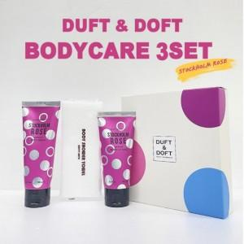

【상세/제작정보】 | 1. 전성분 EWG그린등급 2. 향기는 은은하게 오래도록 3. 한번만 짜도 풍성한 거품 4. 촉촉하게, 청량하게, 끈적임없이 인쇄X,

【인쇄/포장옵션】 | 스티커 / 포장지포장

【공급단가】 | 수량 | 100~ | 300~ | 500~ | 1,000~ | 3,000~
*VAT별도 | 단가 | 7,360원 | 7,090원 | 6,810원 | 6,540원 | 6,380원

【상품 URL】 | https://www.synergygift.co.kr:443/src/goods_detail.php?gdno=28759

